CNC
东莞真兄弟精密锻造有限公司 .
新 产 品 成 本 分 析 表 Q/PE-JQR-001:2026
客户名称： |  |  |  |  |  |  |  |  |  |  |  |  | 产品型号： |  |  |  |  |  |  |  |  |  |  |  |  | 日期：2026/04/13
序号 | 名称图号 | 图片 | 规格型号 | 数量 | 材质 | 模具费 | 预估重量/KG | 粗胚重/KG | 净重/KG | 余料/KG | 余料单价 | 单价 | 材料 金额 | 锻压 | T6 | 机加 方式 | 加工 时间 | 加工 金额 | 打磨去毛刺 | 抛光 | 表面处理 | 丝印 | 组合安装销钉 | 全检包装运输 | 损耗(5%) | 管理费利润(5%) | 合计 金额 | 含税(13%) | 金额 含税(13%) | 备注
1 | ND18G-02-008T1 电机盖 |  | 25*25*27.6 | 1 | 1070 | 8000 | 0.05 | 0.035 | 0.018 | 0.007 | 0 | 30 | 1.50 | 2.5 |  | CNC4-5aix | 8 | 6.4 | 0.2 | 0 | 1.50 | 0.00 | 0.00 | 0.30 | 0.74 | 0.66 | 12.30 | 15.40 | 15.40 | CNC外曲面不加工，只加工轮廓和孔
 |  |  |  |  |  |  |  |  |  |  |  |  |  |  |  |  |  |  |  |  |  |  |  | 报价人：王俊彬
 |  |  |  |  |  |  |  |  |  |  |  |  |  |  |  |  |  |  |  |  |  |  |  | 日期：2026.04.11
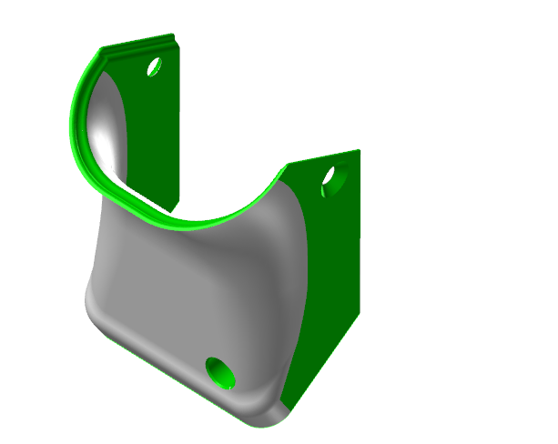
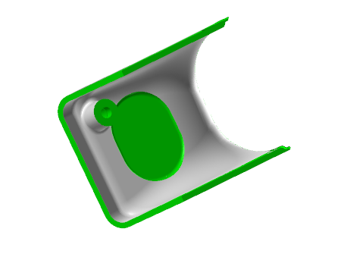
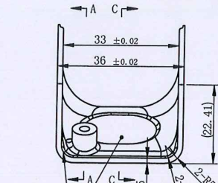

 |  |  |  |  |  |  |  |  |  |  |  |  |  |  |  |  |  |  |  |  |  |  |  | 两处尺寸受变形影响，用什么标准确认

